상품제안서
컬러중형2단메모잇(주문제작형) | 상품코드: S26167

 |  |  |  |  |  |  | 02-713-8555 | www.synergygift.co.kr
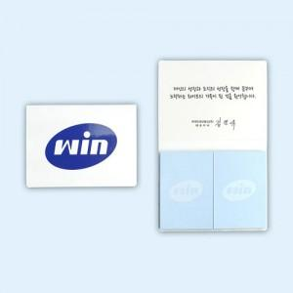

【상세/제작정보】 | <p>표지 양면컬러, 내지 컬러 인쇄포함​</p>

【인쇄/포장옵션】 | 풀칼라 / OPP(비닐)

【공급단가】 | 수량 | 1,000~ | 2,000~ | 3,000~ | 5,000~ | 10,000~
*VAT별도 | 20매 | 540원 | 520원 | 500원 | 460원 | 400원
 | 30매 | 620원 | 590원 | 570원 | 530원 | 490원
 | 50매 | 780원 | 750원 | 720원 | 670원 | 590원

【상품 URL】 | https://www.synergygift.co.kr:443/src/goods_detail.php?gdno=26167

